商品登録書
【商 品 登 録 書】

 | 区分 |  |  | 1 |  | 新規 |  |  |  |  |  |  |  |  |  |  |  |  |  |  |  |  | 提出者 |  |  | 松本 光 |  |  |  |  | 提出日 |  |  | 2016-03-26

 | JAN |  |  |  |  |  |  | メーカー名 |  |  |  |  | 商品名1 |  |  |  |  |  |  |  |  |  | 商品名2 |  |  |  |  |  |  |  | フレーバー |  | 容量 |  |  | 希望小売価格
 | 4987235023881 |  |  |  |  |  |  | 祐徳薬品 |  |  |  |  | 新カットバンＡ Ｍサイズ |  |  |  |  |  |  |  |  |  | - |  |  |  |  |  |  |  | - |  | 140枚 |  |  | ¥1,500

 | 商品画像 |  |  |  |  |  |  |  |  |  |  |  |  |  | 大分類CD |  |  |  | 大分類名 |  |  |  |  |  | 棚割CD |  |  | 棚割名 |  |  |  | 中分類CD |  |  | 中分類名
 | 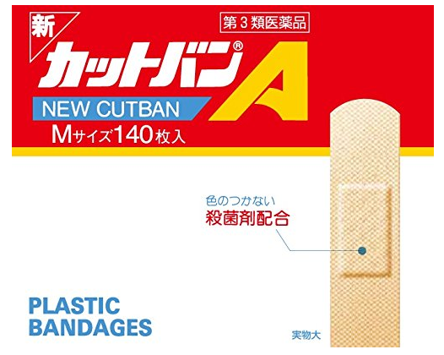 基本画像1枚 |  |  |  |  |  |  |  |  |  |  |  |  |  | 02 |  |  |  | 医療用具 |  |  |  |  |  | 01 |  |  | マスク・絆創膏 |  |  |  | 020102 |  |  | きずケア用品

 |  |  |  |  |  |  |  |  |  |  |  |  |  |  | 確定商品CD |  |  |  |  |  |  |  |  |  | 020102 |  |  |  |  |  |  | 0014

 |  |  |  |  |  |  |  |  |  |  |  |  |  |  | 催事CD |  |  |  | クーポンCD |  |  |  |  |  |  |  |  |  | TOPICS CD |  |  |  | 中分類ランキングCD
 |  |  |  |  |  |  |  |  |  |  |  |  |  |  | - |  |  |  | - |  |  |  |  |  |  |  |  |  | - |  |  |  | -

 |  |  |  |  |  |  |  |  |  |  |  |  |  |  | 商品特徴
 |  |  |  |  |  |  |  |  |  |  |  |  |  |  | 【第3類医薬品】 ●すぐれた殺菌効果をあらわす医薬品。 ●やわらかな綿包パッドが傷口からの滲出液を速やかに吸収してキズをやさしく守る。 ●やわらかで、粘着力がよく、お肌にピッタリフィット。 ●半透明でも特殊加工のプラスチックフィルムだから貼っても目立たない。

 | 使用方法
 | ライナーをはぎとりパッドを患部にはってください。

 | 追加テキスト

 | 購入可能DS |  |  |  |  |  |  |  |  |  | 購入可能EC |  |  |  |  |  |  |  |  |  | お勧めシーズン |  |  |  | 関連リンク商品JAN
 | 1001 | 1002 | 1003 | 1004 | 1005 | 1006 | 1007 | 1008 | 1009 | 1010 | 5001 | 5002 | 5003 | 5004 | 5005 | 5006 | 5007 | 5008 | 5009 | 5010 | SP | SM | A | W | 商品1 |  |  |  |  | 商品2 |  |  |  |  | 商品3
 | - | - | - | - | - | - | - | - | - | - | - | - | - | - | - | - | - | - | - | - | 1 | 1 | 1 | 1 | - |  |  |  |  | - |  |  |  |  | -

 | 写真1 |  | 写真2 |  | 写真3 |  | 写真4 |  |  | 登録日 |  |  |  |  |  |  |  |  | 掲載開始日 |  |  |  |  |  |  |  | 修正日 |  |  |  |  |  | 掲載終了日
 | 1 |  | - |  | - |  | - |  |  | 2016-03-26 |  |  |  |  |  |  |  |  | 即日 |  |  |  |  |  |  |  | - |  |  |  |  |  | -

